Бланк заказа
Бланк заказа товаров ООО "Казанская чулочно-носочная фабрика" |  |  |  |  |  |  | тел. +7(843) 226-01-05, |  | www.noski-kazan.ru
 | 2016-12-01 |  |  |  |  |  |  |  | zakaz@noski-kazan.ru
Номенклатура |  | Артикул | Состав | Цвета | Базовый | Размер | Количество заказано | Сумма (руб) | Внешний вид носка
 |  |  |  |  |  | ИТОГО: | - | -
носки мужские
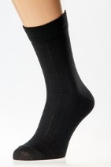
1 | Мужские носки хлопок полоса | МК-28 | хлопок - 72%, п/амид - 28% | черный, темно-серый, светло-серый, бежевый, белый | 38.4 | 25 |  | -
 |  |  |  |  |  | 27 |  | -
 |  |  |  |  |  | 29 |  | -
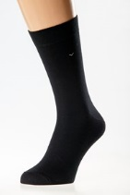
2 | Мужские носки гладкие гребенной хлопок | МК-38 | хлопок - 90%, п/амид - 10% | черный, темно-серый, светло-серый, бежевый, белый | 45.5 | 25 |  | -
 |  |  |  |  |  | 27 |  | -
 |  |  |  |  |  | 29 |  | -
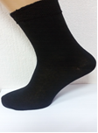
3 | Мужские носки гладкие | МК-48 | хлопок - 50%, п/амид - 50% | черный, темно-серый, светло-серый, бежевый, белый | 25.0 | 25 |  | -
 |  |  |  |  |  | 27 |  | -
 |  |  |  |  |  | 29 |  | -
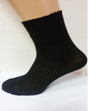
4 | Мужские носки "DERO" | МК-98 | хлопок - 50%, п/амид - 50% | черный, темно-серый, светло-серый, бежевый, белый | 25.0 | 25 |  | -
 |  |  |  |  |  | 27 |  | -
 |  |  |  |  |  | 29 |  | -
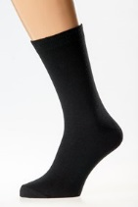
5 | Мужские носки гладкие хлопок с лайкрой | МК-88 | хлопок - 75%, п/амид - 18%, лайкра - 7% | черный, темно-серый, светло-серый, бежевый, белый | 39.7 | 25 |  | -
 |  |  |  |  |  | 27 |  | -
 |  |  |  |  |  | 29 |  | -
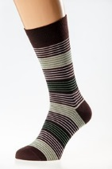
6 | Мужские носки гладкие гребенной хлопок с лайкрой с полосками | МК-278 | хлопок - 85%, п/амид - 10%, лайкра - 5% | как на фото | 50.7 | 25 |  | -
 |  |  |  |  |  | 27 |  | -
 |  |  |  |  |  | 29 |  | -
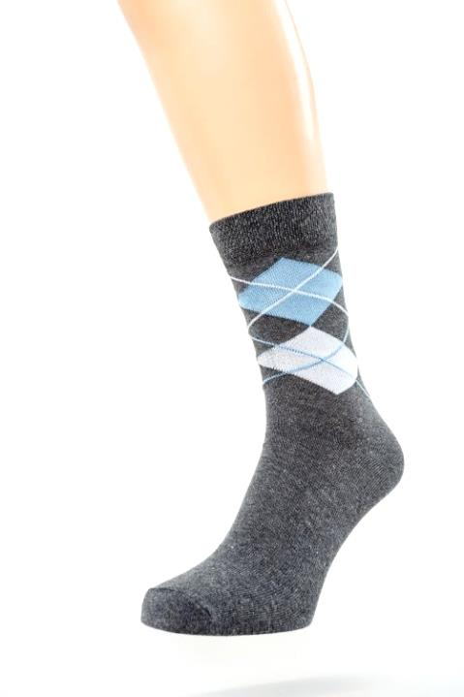
7 | Мужские носки гладкие хлопок с лайкрой с классическим ромбом | МК-258 | хлопок - 72%, п/амид - 21%, лайкра - 7% | черный, темно-серый, как на фото | 41.0 | 25 |  | -
 |  |  |  |  |  | 27 |  | -
 |  |  |  |  |  | 29 |  | -
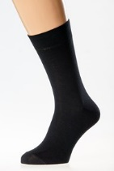
8 | Мужские носки гладкие гребенной хлопок с лайкрой | МК-78 | хлопок - 85%, п/амид - 10%, лайкра - 5% | черный, темно-серый, светло-серый, бежевый, белый | 49.4 | 25 |  | -
 |  |  |  |  |  | 27 |  | -
 |  |  |  |  |  | 29 |  | -
10 | Мужские носки гладкие короткие хлопок | МК-138 | хлопок - 72%, п/амид - 28% | черный, темно-серый, светло-серый, бежевый, белый | 33.8 | 25 |  | -
 |  |  |  |  |  | 27 |  | -
 |  |  |  |  |  | 29 |  | -
11 | Мужские носки гладкие короткие гребенной хлопок | МК-128 | хлопок - 90%, п/амид - 10% | черный, темно-серый, светло-серый, бежевый, белый | 39.0 | 25 |  | -
 |  |  |  |  |  | 27 |  | -
 |  |  |  |  |  | 29 |  | -
12 | Мужские носки гладкие короткие хлопок с лайкрой | МК-168 | хлопок - 75%, п/амид - 18%, лайкра - 7% | черный, темно-серый, светло-серый, бежевый, белый | 37.7 | 25 |  | -
 |  |  |  |  |  | 27 |  | -
 |  |  |  |  |  | 29 |  | -
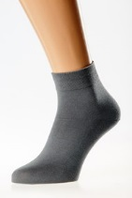
13 | Мужские носки гладкие короткие гребенной хлопок с лайкрой | МК-178 | хлопок - 85%, п/амид - 10%, лайкра - 5% | черный, темно-серый, светло-серый, бежевый, белый | 47.5 | 25 |  | -
 |  |  |  |  |  | 27 |  | -
 |  |  |  |  |  | 29 |  | -
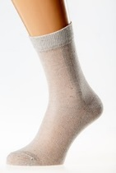
14 | Мужские носки сетка хлопок | МК-108 | хлопок - 70%, п/амид - 30% | черный, темно-серый, светло-серый, бежевый, белый | 33.8 | 25 |  | -
 |  |  |  |  |  | 27 |  | -
 |  |  |  |  |  | 29 |  | -
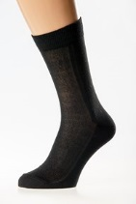
15 | Мужские носки сетка гребенной хлопок | МК-118 | хлопок - 90%, п/амид - 10% | черный, темно-серый, светло-серый, бежевый, белый | 46.8 | 25 |  | -
 |  |  |  |  |  | 27 |  | -
 |  |  |  |  |  | 29 |  | -
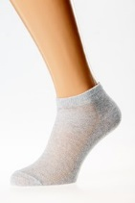
16 | Мужские носки сетка короткие хлопок | МК-148 | хлопок - 70%, п/амид - 30% | черный, темно-серый, светло-серый, бежевый, темно-синий, белый | 32.5 | 25 |  | -
 |  |  |  |  |  | 27 |  | -
 |  |  |  |  |  | 29 |  | -
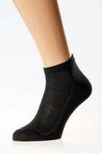
17 | Мужские носки сетка короткие гребенной хлопок | МК-158 | хлопок - 90%, п/амид - 10% | черный, темно-серый, светло-серый, бежевый, белый | 45.5 | 25 |  | -
 |  |  |  |  |  | 27 |  | -
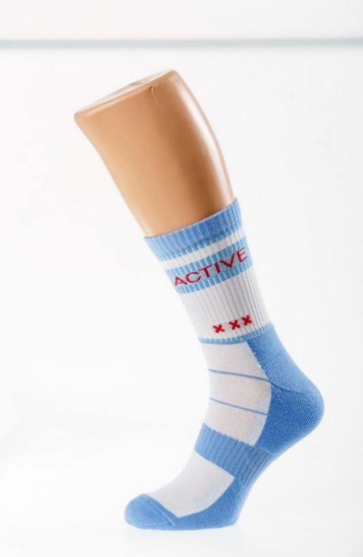
 |  |  |  |  |  | 29 |  | -
18 | Мужские носки спортивные длинные гребенной хлопок | МК-298 | хлопок - 75%, п/амид - 15%, лайкра - 10% | как на фото | 43.6 | 25 |  | -
 |  |  |  |  |  | 27 |  | -
 |  |  |  |  |  | 29 |  | -
19 | Мужские носки спортивные короткие гребенной хлопок | МК-368 | хлопок - 75%, п/амид - 15%, лайкра -10% | как на фото | 40.6 | 25 |  | -
 |  |  |  |  |  | 27 |  | -
 |  |  |  |  |  | 29 |  | -
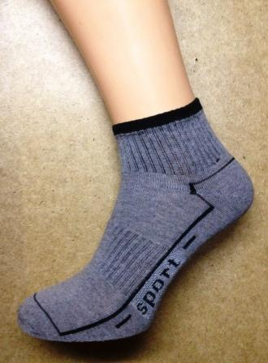
20 | Мужские носки спортивные короткие хлопок | МК-308 | хлопок - 65%, п/амид - 25%, лайкра -10% | белый, черный, серый | 38.4 | 25 |  | -
 |  |  |  |  |  | 27 |  | -
 |  |  |  |  |  | 29 |  | -
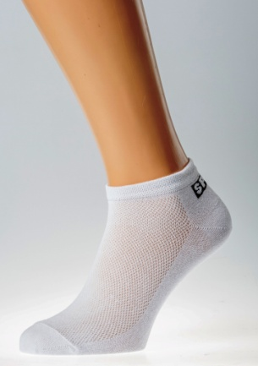
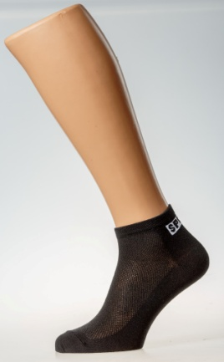
21 | Мужские носки спортивные короткие хлопок сетка | МК-308-1 | хлопок - 70%, п/амид - 20, лайкра -10% | белый, черный, серый | 35.8 | 25 |  | -
 |  |  |  |  |  | 27 |  | -
 |  |  |  |  |  | 29 |  | -
22 | Мужские носки тактель | МК-348 | хлопок - 45%, тактель - 40%, п/амид - 10%, лайкра - 5% | черный, серый, синий | 39.0 | 25 |  | -
 |  |  |  |  |  | 27 |  | -
 |  |  |  |  |  | 29 |  | -
23 | Мужские носки короткие тактель | МК-358 | хлопок - 45%, тактель - 40%, п/амид - 10%, лайкра - 5% | белый, черный, серый | 35.1 | 25 |  | -
 |  |  |  |  |  | 27 |  | -
 |  |  |  |  |  | 29 |  | -
24 | Мужские носки из бамбукового волокна | МК-328 | бамбук - 82%, п/амид - 13%, лайкра - 5% | черный, серый, бежевый | 58.5 | 31 |  | -
 |  |  |  |  |  | 33 |  | -
 |  |  |  |  |  | 35 |  | -
25 | Мужские носки из бамбукового волокна | МК-338 | бамбук - 90%, п/амид - 10% | черный, серый, бежевый | 55.9 | 31 |  | -
 |  |  |  |  |  | 33 |  | -
 |  |  |  |  |  | 35 |  | -
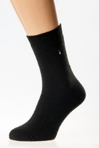
26 | Мужские носки зимние махровые полушерсть | МК-188 | шерсть - 30%, акрил - 55%, лайкра - 5%, полиамид - 10% | черный | 64.4 | 25 |  | -
 |  |  |  |  |  | 27 |  | -
 |  |  |  |  |  | 29 |  | -
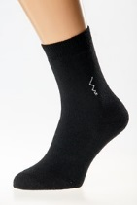
28 | Мужские носки зимние махровые хлопок | МК-198 | хлопок - 70%, п/амид - 30% | черный | 41.6 | 25 |  | -
 |  |  |  |  |  | 27 |  | -
 |  |  |  |  |  | 29 |  | -
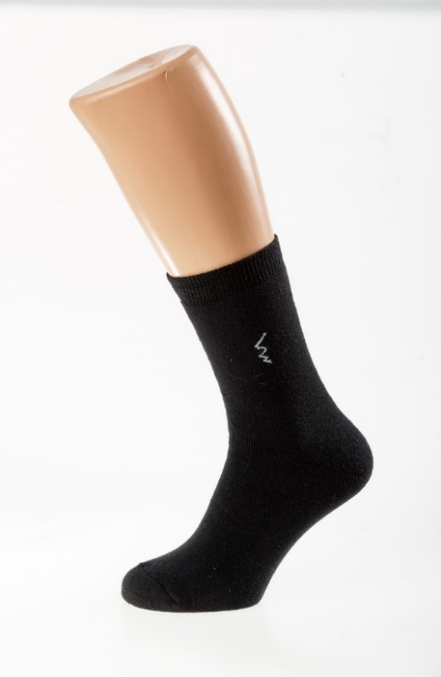
29 | Мужские носки зимние махровые хлопок с лайкрой | МК-228 | хлопок - 70%, п/амид - 25%, лайкра - 5% | черный | 46.8 | 25 |  | -
 |  |  |  |  |  | 27 |  | -
 |  |  |  |  |  | 29 |  | -
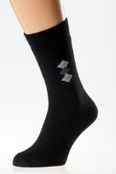
30 | Мужские носки зимние махровые гребенной хлопок | МК-208 | хлопок - 85%, п/амид - 10%, лайкра - 5% | черный, темно-серый | 61.1 | 25 |  | -
 |  |  |  |  |  | 27 |  | -
 |  |  |  |  |  | 29 |  | -
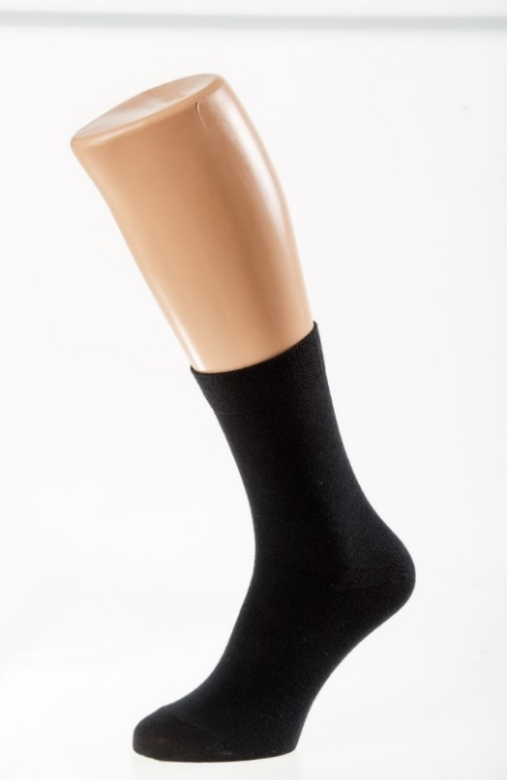
31 | Мужские носки зимние полушерсть не махровые | МК-238 | шерсть - 30%, акрил - 60%, полиамид - 10% | черный, темно-серый | 53.3 | 25 |  | -
 |  |  |  |  |  | 27 |  | -
 |  |  |  |  |  | 29 |  | -
32 | Мужские носки зимние полушерсть не махровые короткие | МК-318 | шерсть - 30%, акрил - 60%, полиамид - 10% | черный, темно-серый | 50.7 | 25 |  | -
 |  |  |  |  |  | 27 |  | -
 |  |  |  |  |  | 29 |  | -
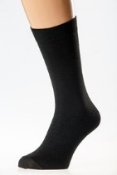
33 | Мужские носки зимние махровые из бамбукового волокна | МК-268 | бамбук - 82%, п/амид - 13%, лайкра - 5% | черный | 61.8 | 25 |  | -
 |  |  |  |  |  | 27 |  | -
 |  |  |  |  |  | 29 |  | -
34 | Мужские носки зимние махровые тактель | МК-378 | хлопок-40% тактель -45%, п/амид - 15% | черный, тем.серый | 46.8 | 25 |  | -
 |  |  |  |  |  | 27 |  | -
 |  |  |  |  |  | 29 |  | -

